FFAS0495-908GL0BC0 (2)
序号 | 组件号 | 对象描述 | 材质 | 数量 | 备注
1 | FF1-CN521J00317GLX | 0481底座 | ZZnAl4-1 | 2
3 | FF1-CN521B00053GLX | 0495左支杆 | ZZnAl4-1 | 1
 | FF1-CN521B00054GLX | 0495右支杆 | ZZnAl4-1 | 1
7 | FF1-CN521Z00237GLB | 0493直管 | SUS201 | 5
8 | FF1-CN521Z00240GLB | 0495挂杆座 | H62 | 2
2 | FF1-CN521Z0024199S | 0495余下配件 | 组件 | 1
4
5
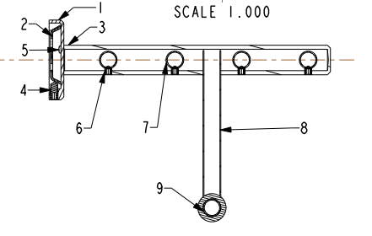
6
10
11
12

